入力例 教習施設入所者追加（様式2）
入力例
（様式2） |  |  |  |  |  |  |  | 令和 ○年 ○月 ○日

枠内の入力または記入をもって押印の代わりとします。
 | （一社） 農 林 水 産 航 空 協 会 会 長 殿 |  |  | 住所 | ○○県■□市△△1-2-3-4-5

・入力をする際には、セルの結合を行わず1セルごとに入力する等、様式通りに入力お願いします。
飛行させる機体が決まっていない場合は、教習所で取り扱う機体をすべて記入ください。
 |  |  |  | 指定教習施設名 |  |  | ×○教習施設
 |  |  |  |  | 管理責任者 氏名 |  |  | 入所 四郎
 |  |  | 教習・講習実施計画代行申請依頼書

 |  |  | 航空法第132条第2項第2号又は第132条の2第2項第2号に基づく国土交通大臣の

 |  |  | 許可又は承認の内容を下表の通り申請しますので、その代行を依頼します。

操縦者情報 |  |  | 機体情報※2 |  | 無人航空機の飛行実績※3 |  |  |  | 備考 ※4
飛行させる者 | 飛行させる者の住所 | 技能認定証 番号※1 | 機体名称 | 登録記号 | 総飛行 時間 （時間） | 夜間 飛行 （時間） | 目視外 飛行 （時間） | 物件投下 経験 （回）
農林 太郎 | ○県□市1111 |  | NSK-1 | JU1234567890 | 0
航空 次郎 | ○県□市2222 |  | NSK-1、NSK-2 | JU1234567890,JU0987654321 | 4
空中 花子 | ○県□市3333 |  | NSK-1、NSK-2 | JU1234567890,JU0987654321 | 9 |  | 1
教官 健太 | ○県□市4444 | 2019-M0000 | NSK-1、NSK-2 | JU1234567890,JU0987654321 | 1000 |  |  | 3000 | 教官

○飛行させる者
飛行の許可・承認が必要な方の氏名のみ記入してください。
既に申請、許可・承認が下りている方は記載しないでください。
ただし、飛行計画の通報の兼ね合いから教官と入所者を同一の許可・承認書に記載するのであれば教官も記載願います。
○飛行させる者の住所
「飛行させる者」の住所を記入してください。
○技能認定証番号
「飛行させる者」が有する場合に技能認定証番号を記入してください。
○入所者の方の飛行実績の記入について
飛行経歴が全くない、初めての方の場合には総飛行時間「0」と記入し、その他の欄への記入は不要です。訓練としての飛行のため、飛行実績が無くとも問題はありません。
飛行の経歴（無人ヘリ経験、空撮など）がある場合には、教習内容に若干の変更があることが予想されますので、該当する項目に記載願います。審査要領において無人航空機を飛行させるにあたって、必要な能力として総飛行時間「10」時間以上、物件投下の許可・承認を取得するにあたって物件投下経験「5」回以上と記載があります。

★：教習実施場所について
教習実施場所について、場所を特定した申請を行いますので別紙1に飛行場所の詳細を記入し様式4と合わせて提出するようお願いします。なお、教習実施場所を追加する場合には既に許可・承認を取得している者であっても、再度許可・承認を取得する必要があるため、様式４に飛行する可能性のある者をすべて記載したうえで別紙1に追加する場所の詳細を記入し合わせて提出するようお願いします。
★：入所者が防除するにあたって
教習を修了した者が農薬の空中散布を行うために農用地等で飛行を行うには新たに許可・承認を取得する必要があります。それについて農林水産航空協会の代行申請を希望される場合には、様式1にて代行申請を依頼するようにお願いします。
※1：技能認定証を有している場合に入力してください。 |  | ※2：操縦者が飛行させる可能性のある機体を記載してください。
※3：無人航空機の飛行実績が無い場合には、総飛行時間の欄のみに「0」と入力してください。他の欄への記入は不要です。
※4：その他記載事項があればここに記載してください。

入力例 飛行経路の特定（別紙1）
場所を特定して行う飛行を申請する際（様式2、様式3、様式4）に別紙1を利用し、合わせて提出ください。
○住所
飛行を行う場所（教習実施場所、テストフライト場）の住所を記入ください。可能な限り、詳細までお書きください。
○飛行場所の地図について
実際に飛行する場所（教習実施場所、テストフライト場）の地図を広域図および詳細図で入力例のように貼り付け、飛行させる場所を赤枠等で囲い、地図中に示すようにしてください。
複数の場所で飛行させる場合には、それぞれの地図が必要となります。
ただし、同一地図内で飛行させる場合には同一地図上に表示しても構いません。
地図に関しての指定は特にありませんが、飛行場所の概要が読み取れる地図を使用するようにしてください。
例で示す地図は「地理院地図（https://maps.gsi.go.jp/#5/36.104611/140.084556/&base=std&ls=std&disp=1&vs=c1j0h0k0l0u0t0z0r0s0m0f1）」で作成したものになります。
作製例
地理院地図上での作成方法は
①：ページを開き、実際に散布した場所をページ上に表示させる。ページ上部に住所等を入力することで地図上に表示可能。
②：右上の「機能」⇒「ツール」⇒「作図・ファイル」から飛行範囲・経路を速成する。※
③：「機能」⇒「ツール」⇒「画像として保存」から、画像の範囲を決定し画像を保存する。
※②については、エクセル上で範囲等の設定も可能
○データ入力ができない場合
パソコン等からの入力ができない際には、実際の地図に手書き等で飛行場所を示すようにしてください。
協会への提出の際には、可能であればエクセルへの画像の貼り付けもしくは、スキャナー等で読み取り、データ形式での提出をお願いします。
不可能であれば、FAXもしく郵送で提出するようにお願いします。
 | （別紙1）飛行場所の住所・地図 |  | 入力例
住所 |  | ○○県△△市□町1234-5678

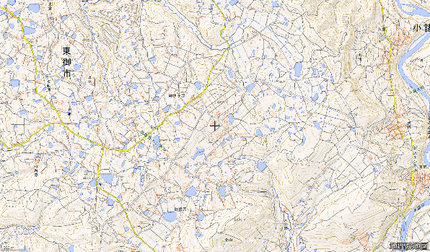
 | 広域図

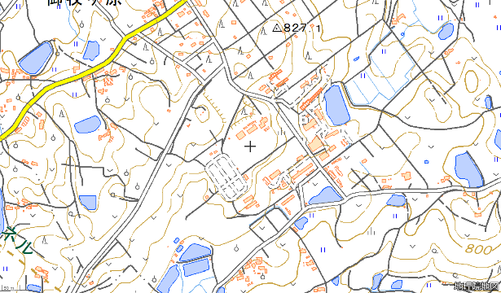
 | 詳細図

